get the HTTP status code
 | Response codes: get the HTTP status code
 | Weather API để lấy thông tin thời tiết ở 1 vùng nào đó

Weather API
https://openweathermap.org/api
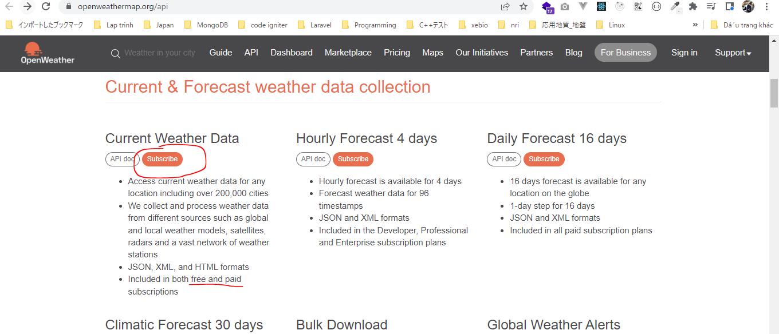

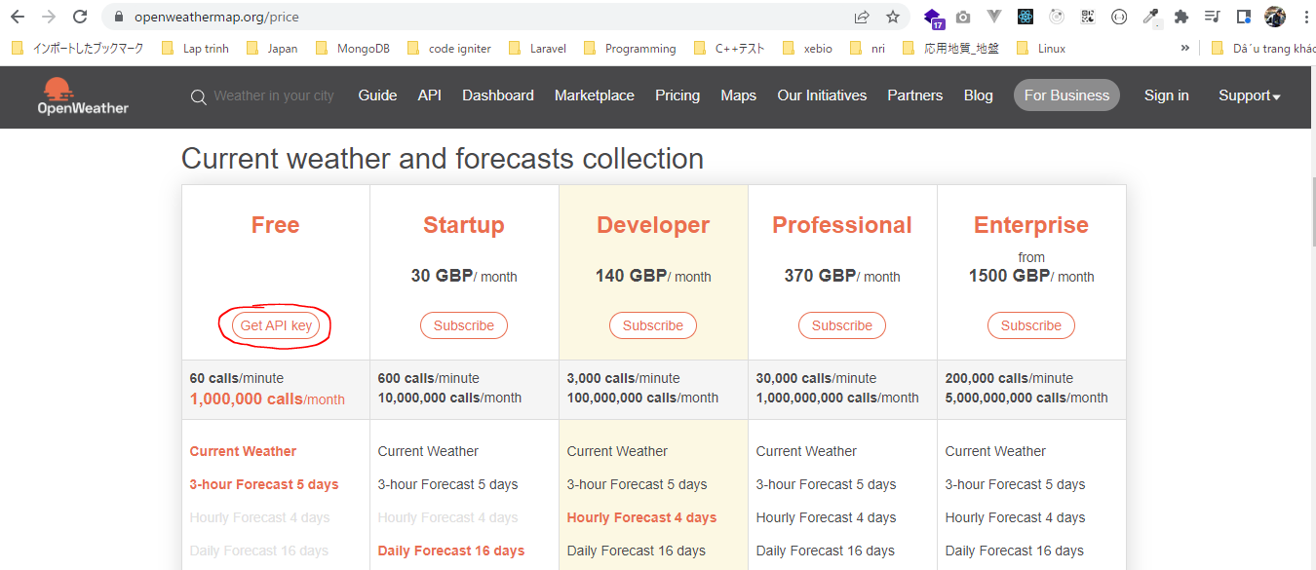

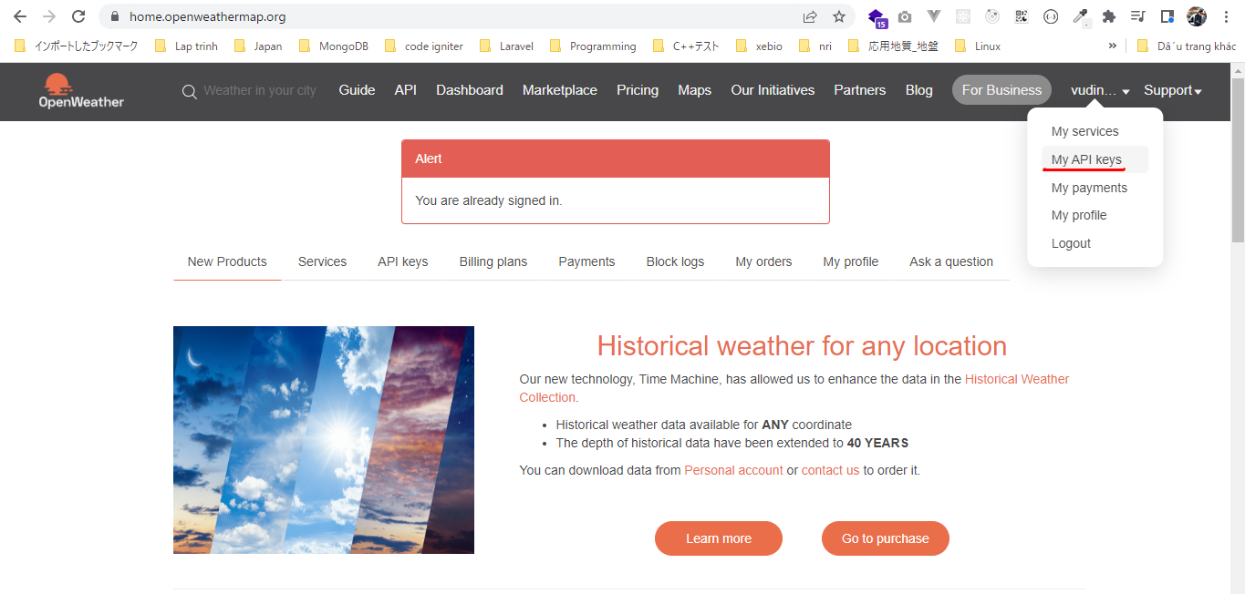

構成
 | rest-api-php
 |  | 1.api-basics
 |  |  | 1.make-an-api-call
 |  |  | 2.decode-api-results
 |  |  | 3.use-api-data-in-a-web-application
 |  | 2.requests-responses-and-using-cURL
 |  |  | 1.Use-cURL-instead-of-file_get_contents-to-make-an-API-request
 |  |  | 2.get-the-http-status-code
 |  |  |  | index.php | → | code

rest-api-php\2.requests-responses-and-using-cURL\2.get-the-http-status-code\index.php
 | <?php

 | $ch = curl_init();

 | curl_setopt_array($ch, [
 | CURLOPT_URL => "https://api.openweathermap.org/data/2.5/weather?q=London&appid=XXXXXX",
 | CURLOPT_RETURNTRANSFER => true
 | ]);

 | $response = curl_exec($ch);

 | $status_code = curl_getinfo($ch, CURLINFO_HTTP_CODE);

 | curl_close($ch);

 | echo $status_code, "</br>";

 | echo $response;

Check browser

 | Sử dụng key đúng

 | Sử dụng key sai

